ÖRNEKLEME BİLGİLERİ
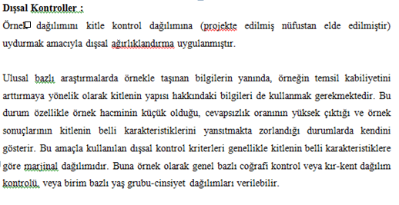
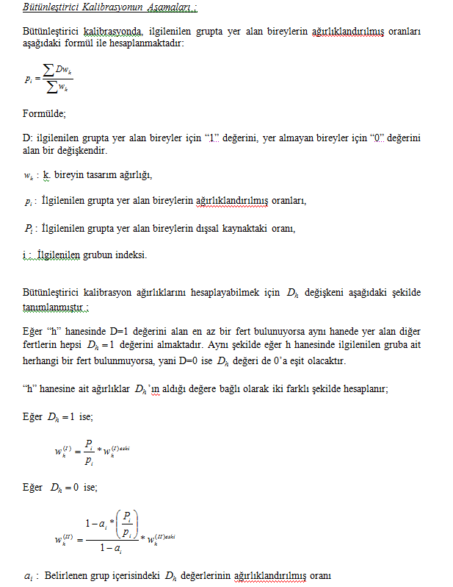
ÖRNEKLEME BİLGİLERİ

 | 20- ÖRNEKLEME YÖNTEMİ | : |  | Basit Rasgele Örnekleme

 |  |  |  | Tabakalı Örnekleme

 |  |  |  | Tabakalı Küme Örneklemesi

 |  |  | X | Çok Aşamalı Tabakalı Küme Örneklemesi

 |  |  |  | Diğer

 | PSU | : | Ortalama 100 hane adresi içerecek şekilde oluşturulan kümeler(bloklar)'ın içinden seçilen kümeler(bloklar)
 | (Birincil Örnekleme Birimi)

 | FSU | : | Seçilen kümelerden (bloklardan) sistematik olarak seçilen hane adresleri
 | (Nihai Örnekleme Birimi)

 | Birinci Aşama Seçim Yöntemi | : | Büyüklüğüne Orantılı Seçim Yöntemi (PPS)

 | Nihai Aşama Seçim Yöntemi | : | Sistematik Seçim Yöntemi

 | Küme / Rotasyon Bilgileri | :

 | 21- ÖRNEK DAĞITIM YÖNTEMİ | : |  | Eşit dağıtım

 |  |  |  | Uzlaşık dağıtım

 |  |  |  | Oransal dağıtım

 |  |  |  | Optimal dağıtım

 |  |  |  | Karekök dağıtım

 |  |  |  | Diğer

 | Açıklamalar | : | Eski idari bölünüş ve 2014 yılı yeni idari bölünüşü kır kent ayrımları göz önüne alınarak Kent-kent, kır-kent, kır-kır şeklinde tabakalama yapılmıştır. İlk aşamada; toplam 541 küme “birinci aşama örneklem birimi” olarak seçilmiştir. Seçilen 541 kümenin 409 ’u kent-kent, 66’ü ise kent-kır ve 66’si kır-kır olan yerleşim yerlerinden oluşmaktadır. İkinci aşamada; “ikinci aşama örnekleme birimi” olarak kent ve kıra ait 541 kümenin her birinden 10 adres örneğe seçilerek toplam örnek hacmi olarak 5410 hane adresine ulaşılmıştır.

ÖRNEKLEME BİLGİLERİ (Devam)

 | 22- TAHMİN ve NOTASYONLAR | : | 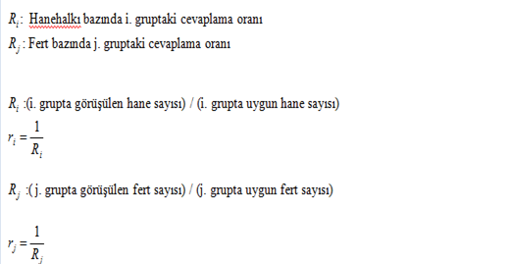 AĞIRLIKLANDIRMA 1-Seçim olasılıklarının tersi tasarım ağırlıkları verecektir. 2-Kapsam hatalarının ağırlığıyla birlikte dışarıda bırakılması 3-Cevapsızlık düzeltmesinin yapılması 4-Yardımcı değişken olarak projekte nüfus değerleri kullanılarak gerekli düzeltmelerin yapılmasıyla nihai ağırlık katsayılarına ulaşılacaktır. Bu doğrultuda örneklem dağılımını kitlenin dağılımına benzetmek amacıyla kalibrasyon ve trimming(budama) işlemleri gerçekleştirilmektedir. 1.Tasarım Ağırlıkları Tasarım ağırlıkları hesaplanırken 1.aşama ve 2. aşama örnekleme birimlerinin seçim olasılıkları dikkate alınır.

